撮った後の演出
写真が取れた時の演出
撮ったときにスクショ | イメージとしてはiphoneのスクリーンショット
残機
マップ
残機
マップ
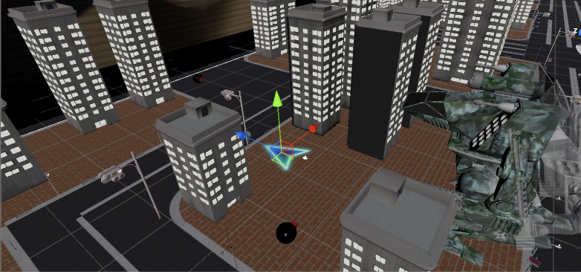
残機
マップ

武器ＵＩ
武器ＵＩ
武器ＵＩ

 |  | ５秒くらいしたら消える

光を収縮
画面の右端に収縮。

残機
マップ

武器ＵＩ

ここに今まで撮った枚数表示

